产品信息表
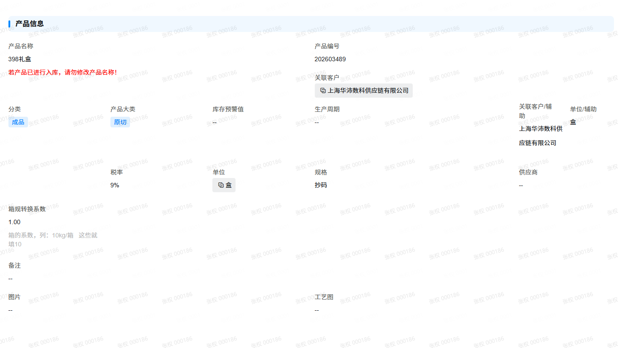
关联客户/辅助 | 产品编号 | 产品名称 | 单位/辅助 | 规格 | 分类 | 产品大类 | 图片 | 生产周期 | 创建时间 | 修改时间 | 备注 | 库存预警值 | 起订量 | 品牌 | 结算方式 | 税率 | 含税单价 | 供应商 | 箱规转换系数
汇庭商贸 | 202601483 | CP-汇庭商贸-牛肉粒 200g | 盒 | 200g/盒 | 成品 | 原切 |  |  | 2026-01-22 10:54:20 | 2026-01-22 10:54:20 |  |  |  |  |  | 9 |  |  | 1

客户信息表
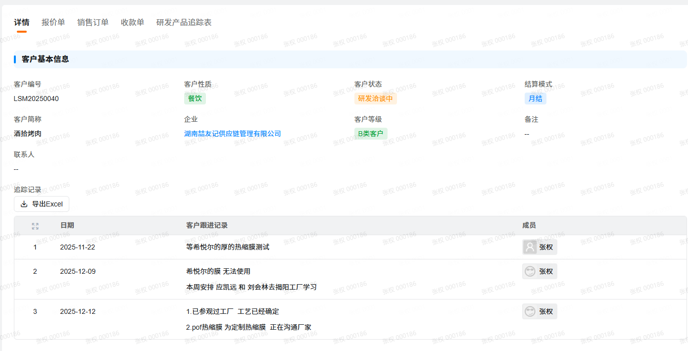

客户编号 | 客户简称 | 客户等级 | 客户状态 | 客户性质 | 结算模式 | 备注 | 创建时间 | 修改时间 | 联系方式 | 银行账号 | 纳税人识别号 | 开票地址 | 开户行 | 单位名称 | 联系人 |  |  |  |  | 客户追踪记录
 |  |  |  |  |  |  |  |  |  |  |  |  |  |  | 备注 | 负责业务 | 地址 | 电话 | 姓名 | 时间 | 记录人 | 备注
LSM20250040 | 酒拾烤肉 | B类客户 | 研发洽谈中 | 餐饮 | 月结 |  | 2025-11-05 15:13:10 | 2025-12-12 10:52:36

销售订单
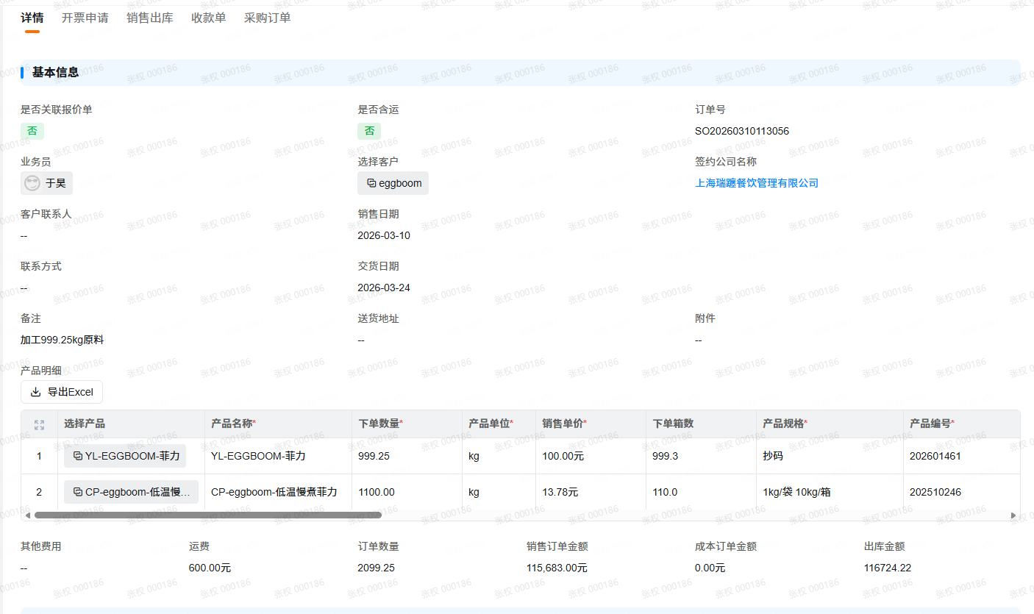
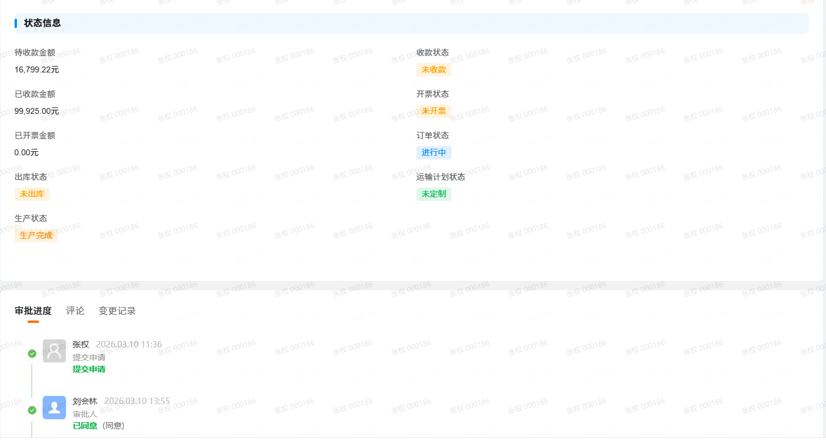
选择客户 | 产品明细 |  |  |  |  |  |  |  |  |  |  |  |  |  |  |  |  | 出库状态 | 收款状态 | 已收款金额 | 待收款金额 | 出库金额 | 销售日期 | 提交人 | 创建时间 | 修改时间 | 实例ID | 当前审批节点 | 实例状态 | 审批结果 | 送货地址 | 图片上传 | 订单交货日期之前X天 | 统一值 | 交付提醒日期 | 客户简称 | 客户编号/隐藏 | 运输计划状态 | 订单状态 | 开票状态 | 已开票金额 | 成本订单金额 | 销售订单金额 | 订单数量 | 附件 | 备注 | 联系方式 | 交货日期 | 客户联系人 | 关联报价单 | 业务员 | 是否关联报价单 | 生产状态 | 其他费用 | 运费 | 是否含运 | 订单号 | 订单号/辅助用
 | 产品编号 | 产品规格 | 产品名称 | 下单数量 | 产品单位 | 已出库数量 | 是否已完全出库 | 产品分类 | 成本合计 | 成本单价（含税） | 销售合计 | 销售单价 | 出库金额小计 | 税率 | 关联客户 | 箱系数 | 下单箱数
eggboo | 202601461 | 抄码 | YL-EGGBOOM-菲力 | 999.25 | kg | 999.25 | 否 | 原料 | 0 |  | 99925 | 100 | 99925 | 9 | eggboom | 1 | 999.3 | 未出库 | 未收款 | 99925 | 16799.22 | 116724.22 | 2026-03-10 | 张权 | 2026-03-10 11:36:58 | 2026-03-17 17:37:35 | 1923207c-4be2-413f-a411-d293ff800d74 |  | 已完成 | 同意 |  |  |  | 统一值 |  | eggboom | LSM20250012 | 未定制 | 进行中 | 未开票 | 0 | 0 | 115683 | 2099.25 |  | 加工999.25kg原料 |  | 2026-03-24 |  |  | 于昊 | 否 | 生产完成 |  | 600 | 否 | SO20260310113056 | SO20260310113056
 | 202510246 | 1kg/袋 10kg/箱 | CP-eggboom-低温慢煮菲力 | 1100 | kg | 1175.56 | 否 | 成品 | 0 |  | 15158 | 13.78 | 16199.22 | 13 | eggboom | 10 | 110

采购订单
